Sheet1
终端 | 发送

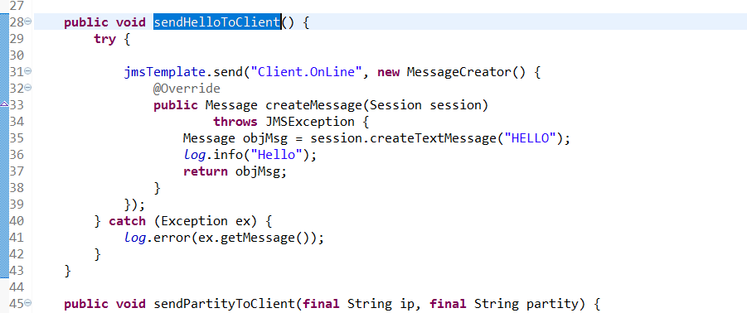

 | 接收

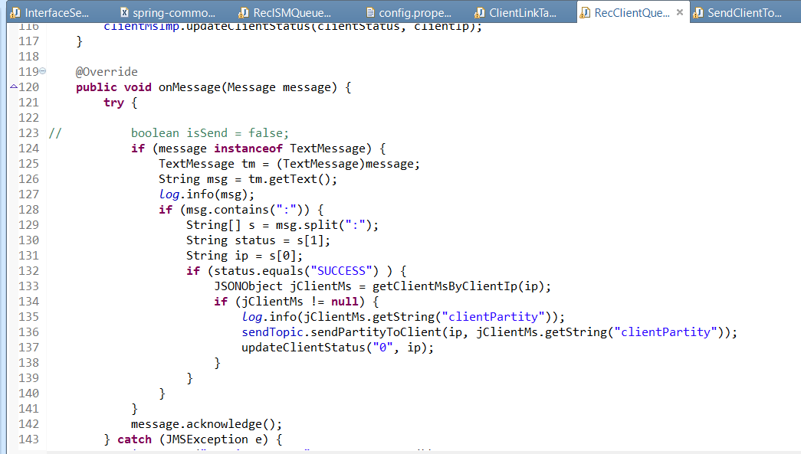

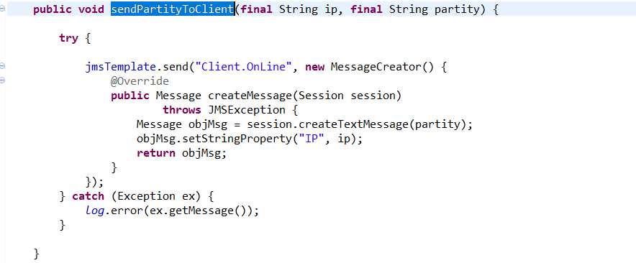

终端以为的消息
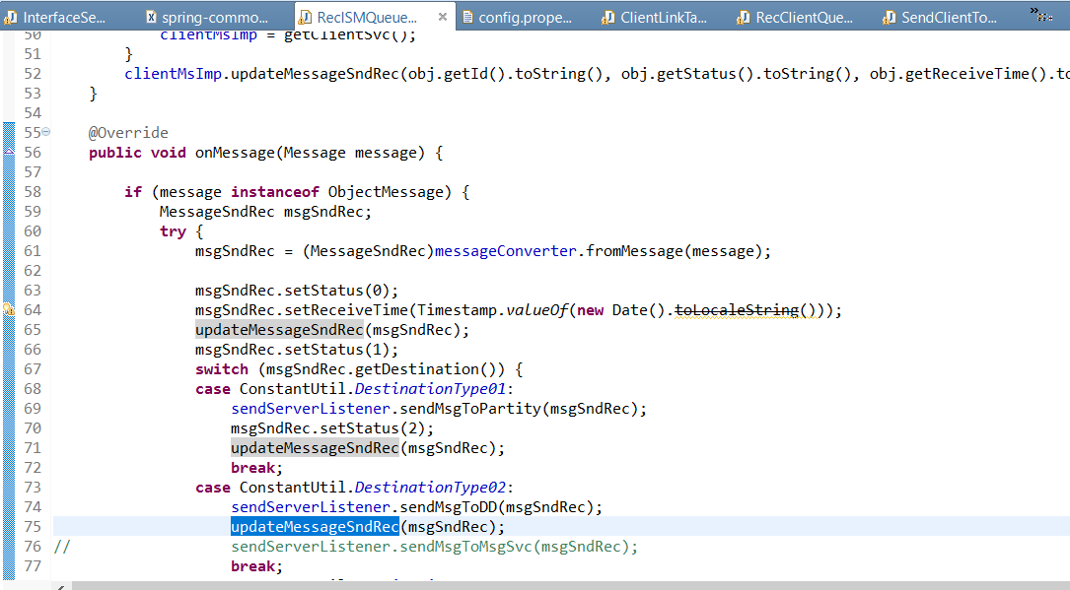

MSG配置
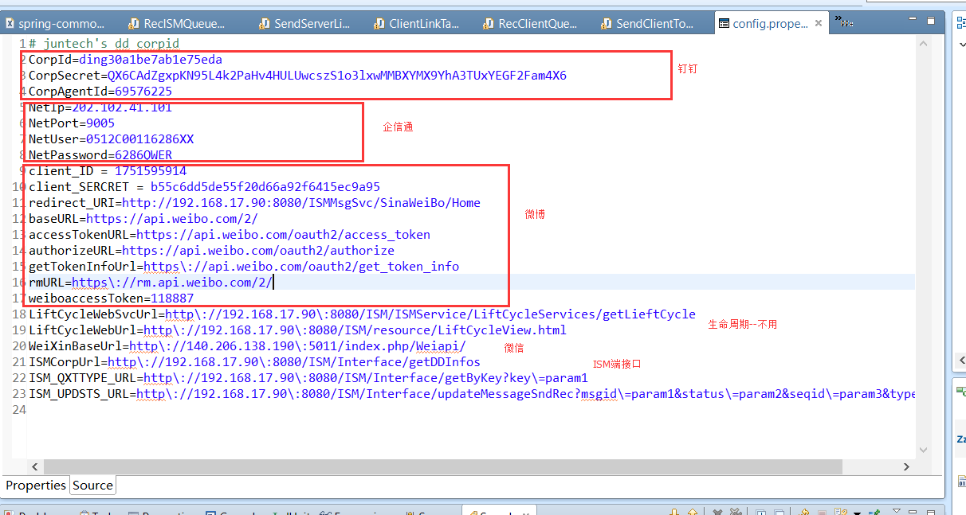

对外接口发送消息后，需要调用ISM来更新一下状态
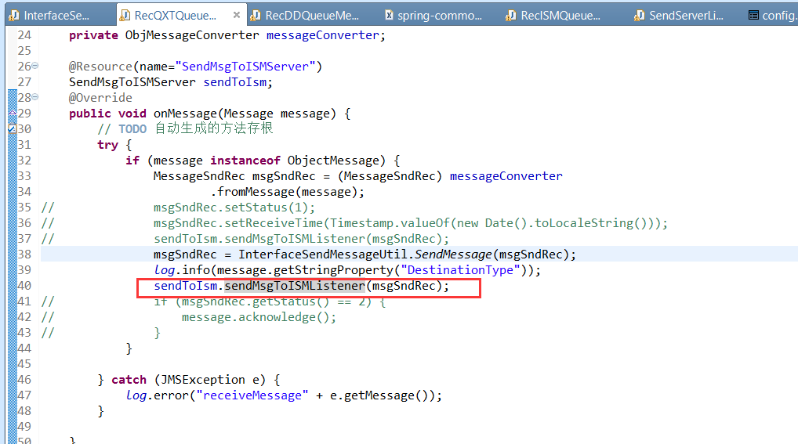

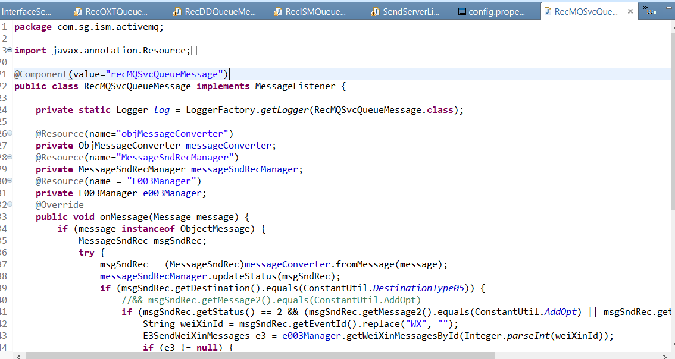

工作流开发
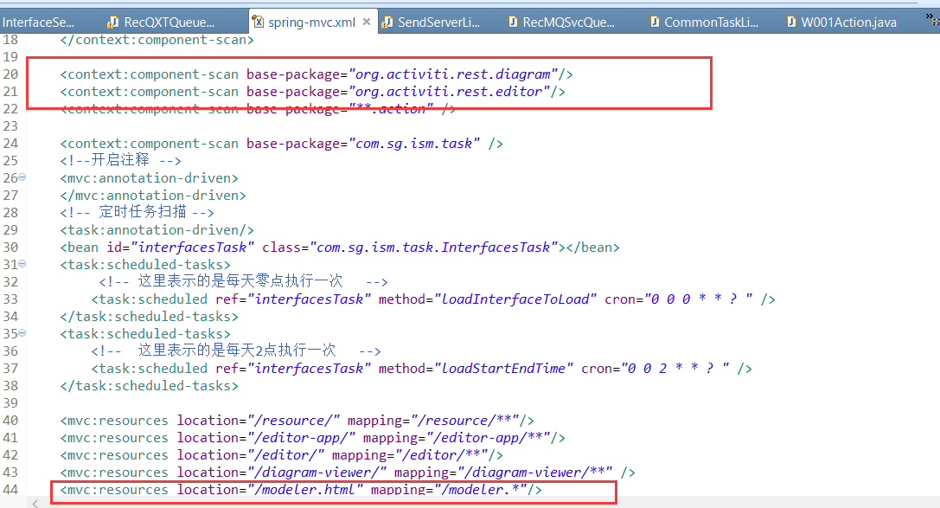

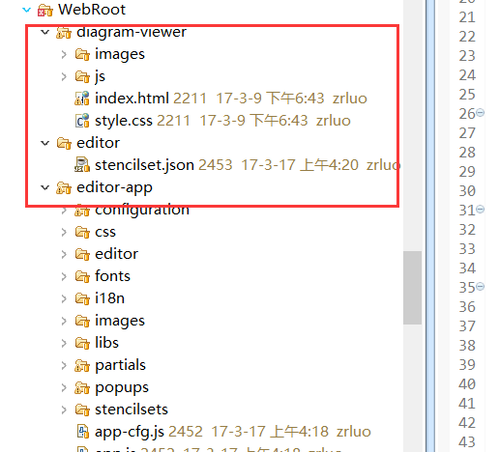

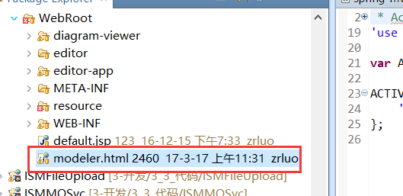

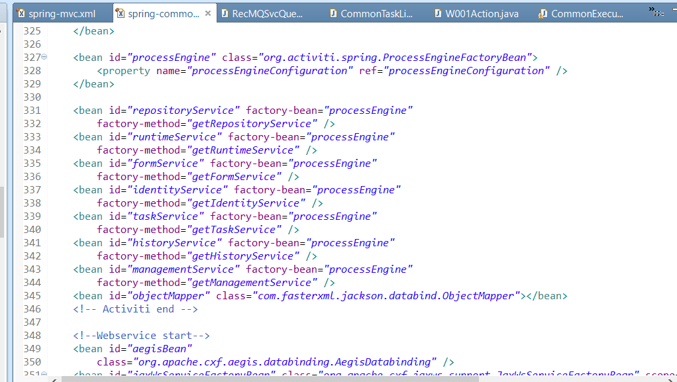

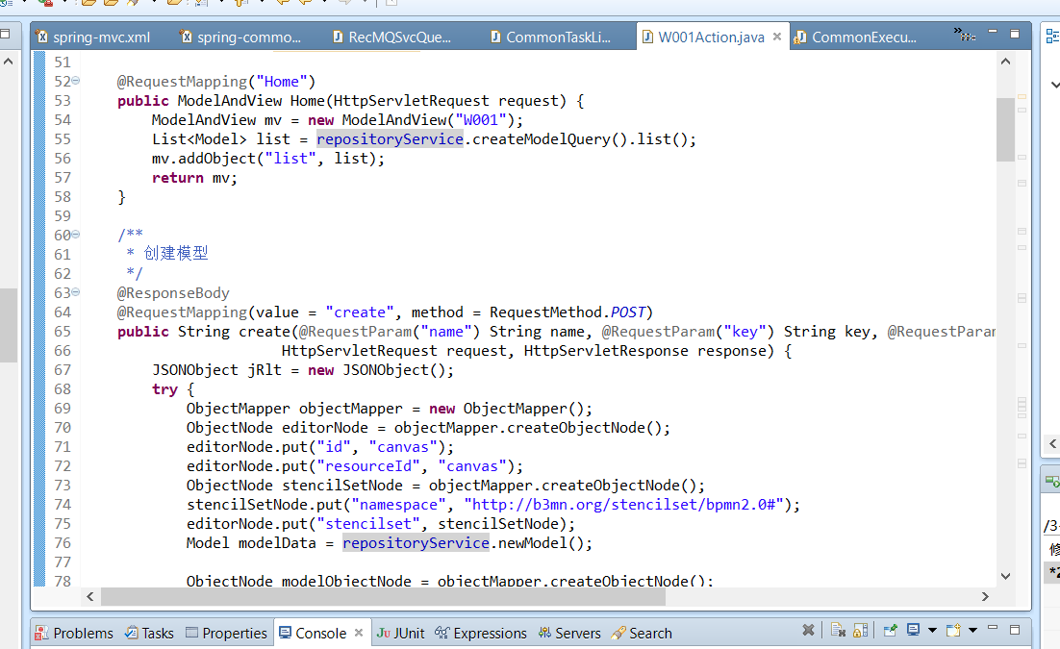

 |  |  | 对应act_re_model表

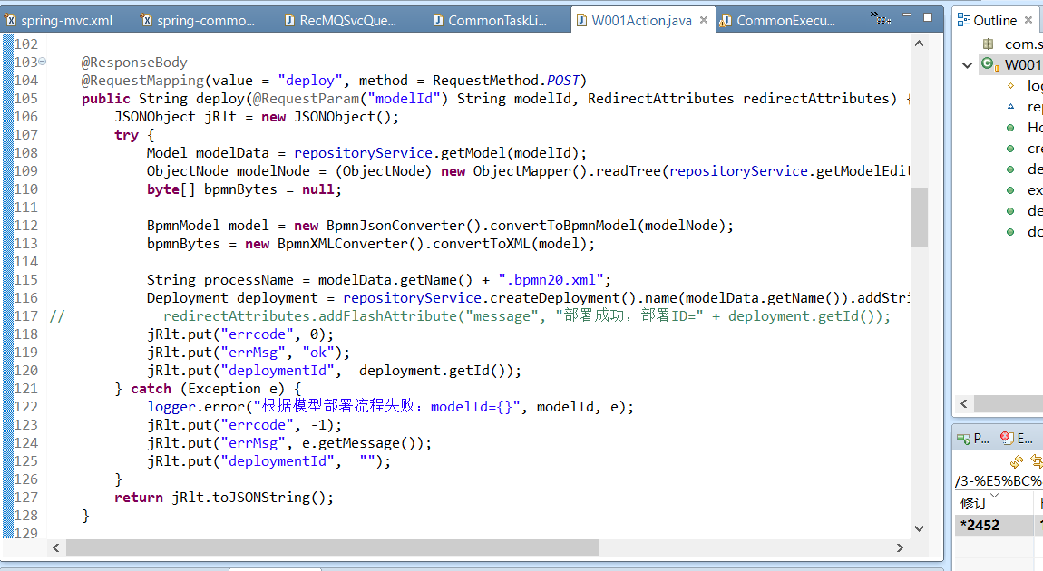

 |  |  |  | 部署

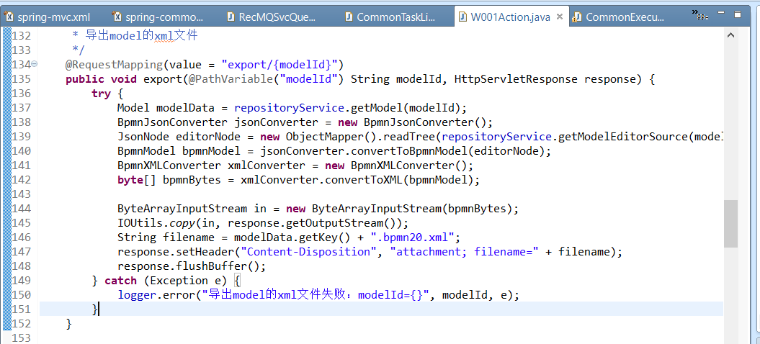

 |  |  | 使用repositoryService来操作工作流

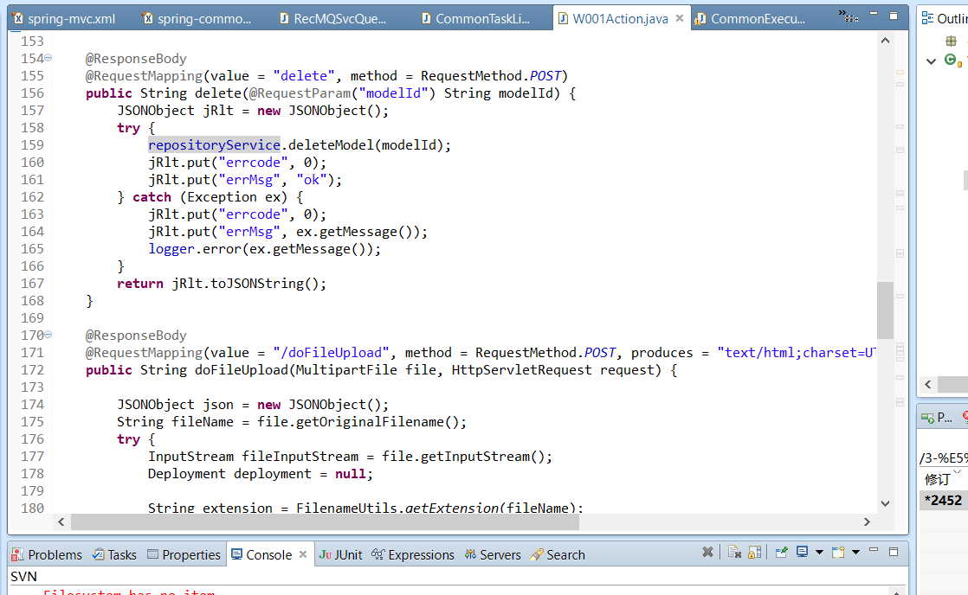

 |  |  |  | 删除

 |  |  |  | 上传

message_snd_rec
id | int
destination | varchar
business | varchar
send_from | varchar
send_to | varchar
guide_module_id | int
message | text
message2 | varchar
status | int
msg_id | varchar
read_status | int
send_time | datetime
receive_time | datetime
event_id | varchar | 各个信息表的标识+id，比如“YJ12”
attr1 | varchar | 事件表的event_id
attr2 | int
attr3 | int
attr4 | varchar
attr5 | varchar
update_time | datetime
create_time | datetime
media_id | varchar
accesstoken | varchar
sendtoname | varchar

